Tax USA
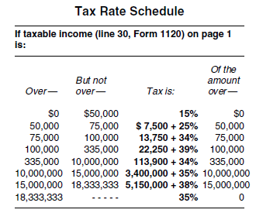
ANEXO 8

TAX - USA
http://www.irs.gov/pub/irs-pdf/i1120.pdf

